Schlitzpass Gesamt
Berechnungsshema Schlitzpass (vertical slot) - gesamte Anlage
Legende:
Eingangsparameter bzw. Annahmen |  |  | Hinweis !
Wichtige Berechnungsergebnisse & Kennwerte
Beckenanzal und Spiegeldifferenz:
WSP Oberwasser | 2.00 | [m ü.A.] | auf Niederwasserkote projektieren
Längsschnitt
Schlitzpass (Beckendetail)
Schlitzpass (
vertical
slot
)
:
Draufsicht
Schlitzpass (Beckendetail)
WSP Unterwasser | 1.00 | [m ü.A.] | auf Niederwasserkote projektieren
Gesamthöhe Hges | 1.00 | [m]
max. Wsp.Diff. Δh | 0.15 | [m]
Anzahl der Becken nb | 6 | [ ] | ab einer Abweichung der Tolerenzhöhe von einem Drittel ∆h wird nb aufgerundet
Anzahl der Schlitze ns | 7 | [ ] | ab einer Abweichung der Toleranzhöhe von einem Drittel ∆h wird ns aufgerundet
errechnete Ø Wsp.Diff. Δh | 0.143 | [m]
Maximale Fließgeschwindigkeit vmax | 1.7 | [m/s] | siehe Grundlagen für FWH Planungen - KENNWERTE
Beckengröße und -geometrie:
Länge Vorlaufbecken | 1.00 | [m]
Länge Nachlaufbecken | 2.50 | [m] | ≥ Beckenlänge, um Turbulenzen zu minimieren
Gesamtlänge Schlitzpass | 19 | [m]
Gefälle I [%] | 5.7 | [%]
min. Wassertiefe hu (im Becken) | 0.70 | [m] | siehe Grundlagen für FWH Planungen - KENNWERTE
Oberwassertiefe ho (im Becken) | 0.84 | [m]
Schlitzbreite s | 0.19 | [m] | siehe Grundlagen für FWH Planungen - KENNWERTE
Beckenlänge lb | 2.50 | [m] | siehe Grundlagen für FWH Planungen - KENNWERTE
Beckenbreite b | 1.67 | [m] | 2/3 der Beckenlänge
Stärke Staubohlen d | 0.05 | [m] | praxistaugliche Trennwandstärken 5 - 15 cm
Abfluss - Dotation (Q):
Verhältnis hu/ho | 0.83 | [ ]
Abflussbeiwert µr = f(hu/ho) | 0.46 | [ ] | für scharfkantige Schlitzbegrenzung (siehe Skizze)
Abfluss Q | 0.201 | [m³/s] | 201 | l/s
Kalkulation der Energiedissipation:
mittlere Beckentiefe hm=(ho+hu)/2 | 0.77 | [m]
Evorh | 90 | [W/m³] | siehe Grundlagen für FWH Planungen - KENNWERTE
Grenztiefe hgr | 0.10 | [m] | ok | somit kein schießender Abfluss
kritische Geschwindigkeit vgr | 1.01 | [m] | ok | somit kein schießender Abfluss
Detail: Schlitzgeometrie
Länge des Vorsatzes c | 0.16 | [m]
Ablenkwinkel (a) der Schlitzströmung - Sollwert | 30 | [°] | siehe DVWK 1996
Versatzmaß a | 0.09 | [m]
Breite Umlenkblock f | 0.16 | [m]
Konstanten:
Wasserdichte ρH2O | 1000 | [kg/m³]
Fallbeschleunigung g | 9.81 | [m/s²]

Schlitzpass Einzelbecken
Längsschnitt
Schlitzpass (Beckendetail)
Schlitzpass (
vertical
slot
)
:
Draufsicht
Schlitzpass (Beckendetail)
Berechnungsshema Schlitzpass (vertical slot) - Einzelbecken (variable Annahmen möglich)
Legende:
Eingangsparameter bzw. Annahmen |  |  | Hinweis !
Wichtige Berechnungsergebnisse & Kennwerte
Wasserspiegeldifferenz und Vmax:
Wsp.Diff. Δh | 0.18 | [m] | siehe Grundlagen für FWH Planungen - KENNWERTE
Maximale Fließgeschwindigkeit vmax | 1.9 | [m/s] | siehe Grundlagen für FWH Planungen - KENNWERTE
Beckengröße und -geometrie:
Gefälle I [%] | 6.0 | [%]
min. Wassertiefe hu (im Becken) | 0.80 | [m] | siehe Grundlagen für FWH Planungen - KENNWERTE
Oberwassertiefe ho (im Becken) | 0.98 | [m]
Schlitzbreite s | 0.29 | [m] | siehe Grundlagen für FWH Planungen - KENNWERTE
min. Wassertiefe hu (im Schlitz) | 0.62 | [m] | !!! WARNUNG !!!
Oberwassertiefe ho (im Schlitz) | 0.80 | [m]
Beckenlänge lb | 3.00 | [m] | siehe Grundlagen für FWH Planungen - KENNWERTE
Beckenbreite b | 2.00 | [m] |  | 2.00 | Richtwert: 2/3 der Beckenlänge
Stärke Staubohlen d | 0.10 | [m] | praxistaugliche Trennwandstärken 5 - 15 cm
Abfluss - Dotation (Q):
Verhältnis hu/ho | 0.77 | [ ]
Abflussbeiwert µr = f(hu/ho) | 0.51 | [ ] | für scharfkantige Schlitzbegrenzung (siehe Skizze)
Abfluss Q | 0.312 | [m³/s] | 312 | l/s
Kalkulation der Energiedissipation:
mittlere Beckentiefe hm=(ho+hu)/2 | 0.89 | [m]
Evorh | 107 | [W/m³] | siehe Grundlagen für FWH Planungen - KENNWERTE
Grenztiefe hgr | 0.11 | [m] | ok | somit kein schießender Abfluss
kritische Geschwindigkeit vgr | 1.02 | [m] | ok | somit kein schießender Abfluss
Detail: Schlitzgeometrie
Länge des Vorsatzes c | 0.20 | [m]
Ablenkwinkel (a) der Schlitzströmung - Sollwert | 30 | [°] | siehe DVWK 1996
Versatzmaß a | 0.14 | [m]
Breite Umlenkblock f | 0.25 | [m]
Konstanten:
Wasserdichte ρH2O | 1000 | [kg/m³]
Fallbeschleunigung g | 9.81 | [m/s²]

Beckenpass Gesamt
Berechnungsshema Beckenpass - gesamte Anlage
Legende:
Eingangsparameter bzw. Annahmen |  |  | Hinweis !
Wichtige Berechnungsergebnisse & Kennwerte
Beckenanzal und Spiegeldifferenz:
WSP Oberwasser | 2.00 | [m ü.A.] | auf Niederwasserkote projektieren
WSP Unterwasser | 1.00 | [m ü.A.] | auf Niederwasserkote projektieren
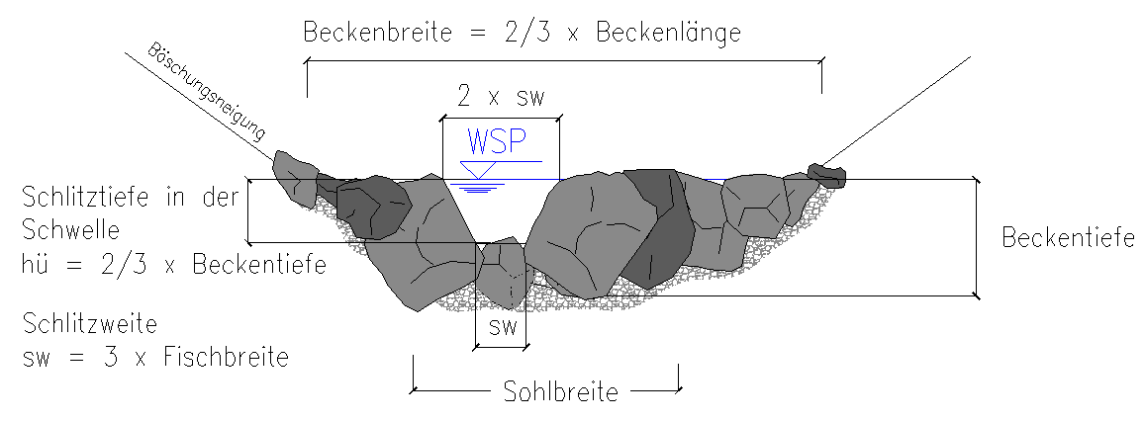
Gesamthöhe Hges | 1.00 | [m]
max. Wsp.Diff. Δh | 0.15 | [m]
Anzahl der Becken nb | 6 | [ ] | ab einer Abweichung der Tolerenzhöhe von einem Drittel ∆h wird nb aufgerundet
Anzahl der Schwellen ns | 7 | [ ] | ab einer Abweichung der Toleranzhöhe von einem Drittel ∆h wird ns aufgerundet
errechnete Ø Wsp.Diff. Δh | 0.143 | [m]
Maximale Fließgeschwindigkeit vmax | 1.7 | [m/s] | siehe Grundlagen für FWH Planungen - KENNWERTE
Beckengröße und -geometrie:
Länge Vorlaufbecken | 1.00 | [m]
Länge Nachlaufbecken | 2.00 | [m] | ≥ Beckenlänge, um Turbulenzen zu minimieren
Gesamtlänge Schlitzpass | 18 | [m]
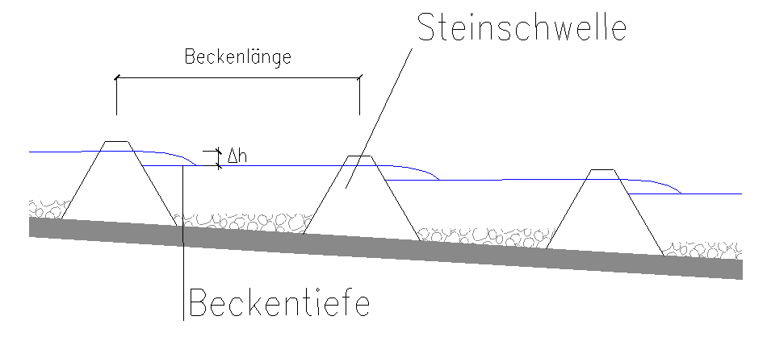
Gefälle I [%] | 5.7 | [%]
Beckentiefe | 0.50 | [m] | siehe Grundlagen für FWH Planungen - KENNWERTE
Schlitztiefe hü | 0.33 | [m] | Richtwert: 2/3 der Beckentiefe
Tiefe des Unterwasserstandes an der Schwelle h | 0.19 | [m]
Schlitzweite unten sw (Sohle) | 0.14 | [m] | siehe Grundlagen für FWH Planungen - KENNWERTE (mind. 3fache Fischbreite)
Schlitzweite oben 2 x sw (Wsp) | 0.28 | [m] | Durchlassöffnung w-förmig (2*sw)
Beckenlänge l; lichte Länge | 2.00 | [m] | siehe Grundlagen für FWH Planungen - KENNWERTE
Stärke Steinschwelle d | 0.50 | [m] | Schätzung (Steindurchmesser)
Beckenlänge lb (Buttolänge; inkl. Steinschwelle) | 2.50 | [m]
Beckenbreite b | 1.33 | [m] | Richtwert: 2/3 der Beckenlänge l
Böschungsneigung n | 2 | [ ] | Vertikaldistanz (>0)
Böschungsneigung m | 3 | [ ] | Horizontaldistanz (>0)
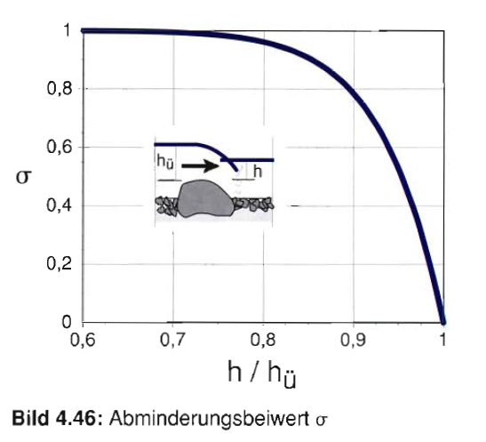
Böschungsverhltnis n:m | 0.67 | [ ]
Abfluss - Dotation (Q):
Verhältnis h/hü (Einfluss Unterwasser) | 0.57 | [ ]
Abminderungsbeiwert δ | 1.00 | [ ] | wenn δ=1 dann rückstaufreier Abfluss (vollkommener Überfall)
Abflussbeiwert µr | 0.60 | [ ] | 0.6 für breite scharfkantige Steine
Abfluss Q | 0.072 | [m³/s] | 72 | [l/s]
Kalkulation der Energiedissipation:
mittlerer Querschnitt A | 0.29 | [m] | Trapezquerschnitt
Evorh | 151 | [W/m³] | siehe Grundlagen für FWH Planungen - KENNWERTE
Konstanten:
Wasserdichte ρH2O | 1000 | [kg/m³]
Fallbeschleunigung g | 9.81 | [m/s²]

Umgehungsgerinne FURT
Berechnungsshema Umgehungsgerinne
Legende:
Eingangsparameter bzw. Annahmen
Wichtige Berechnungsergebnisse & Kennwerte
Annahmen:
WSP Oberwasser | 2.00 | [m ü.A.] | auf Niederwasserkote projektieren
WSP Unterwasser | 1.00 | [m ü.A.] | auf Niederwasserkote projektieren
Gesamthöhe Hges | 1.00 | [m]
Gefälle I | 1.0 | [%] | Richtwert: I 0.3 - 3% abhängig von Fischregion und Gewässergröße (siehe FAH Standard in prep.)
Gesamtlänge Umgehungsgerinne Lges | 100 | [m]
Gerinnetiefe (Pool - Mindesttiefe) | 0,8 | [m] | siehe Grundlagen für FWH Planungen - KENNWERTE (geht nicht in die Berechnung für die Furt ein)
Berechnung (Annäherung) Furt:
min. Breite der Tiefenrinne | 0.50 | [m] | (1,5 fache Breite der 3 fachen Fischbreite)
min. Maximaltiefe der Furt | 0.23 | [m] | siehe Grundlagen für FWH Planungen - KENNWERTE (min. Maximaltiefen vom Beckenpass übernehmen)
Böschungen:
Prallufer
Böschungsneigung n | 1 | [ ] | Sollwert für Vertikaldistanz (>0)
Böschungsneigung m | 1 | [ ] | Sollwert für Horizontaldistanz (>0)
Böschungsverhältnis n:m | 1.00 | [ ]
Gleitufer
Böschungsneigung n | 1 | [ ] | Sollwert für Vertikaldistanz (>0)
Böschungsneigung m | 5 | [ ] | Sollwert für Horizontaldistanz (>0)
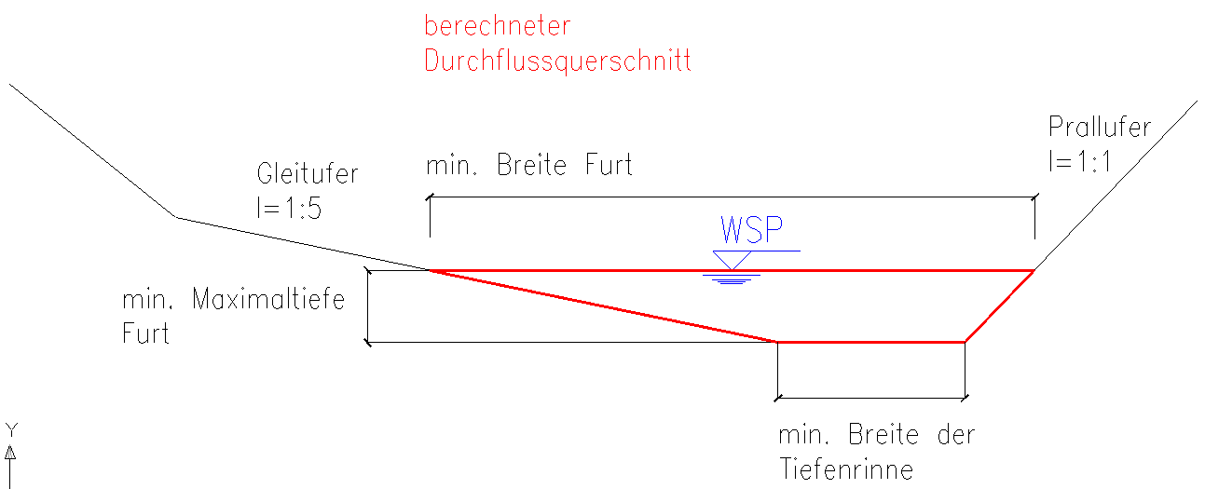
Böschungsverhältnis n:m | 0.20 | [ ]
min. Breite Furt | 1.88 | [m] | Richtwert: 1m pro 100 l/s
Fließformel nach Manning/Strickler:
Stricklerbeiwert kstr | 25 | [m1/3/s] | 25 allgemeine Annahme; 30 für Epipotamal groß; 35 für Donau
Querschnitt A | 0.27 | [m2]
benetzter Umfang Iu | 2.00 | [m]
hydraulischer Radius rhy=A/Iu | 0.14 | [m]
Hydraulischer Radius hoch 2/3 | 0.27 | [m]
Energieliniengefälle Furt IE | 0.015 | [ ] | 1,5 fache des Gesamtgerinnegefälles (Annahme)
Ie hoch 1/2 | 0.12 | [ ]
mittlere Fließgeschwindigkeit | 0.81 | [m/s]
Abfluss Q | 0.22 | [m³/s] | 223 | [l/s]

